구성요소 및 구조도
차원 | 하위요인 | 문항
신체적 차원 | 신체건강상태 | phys2
 |  | phys3
 |  | phys4
 |  | phys5
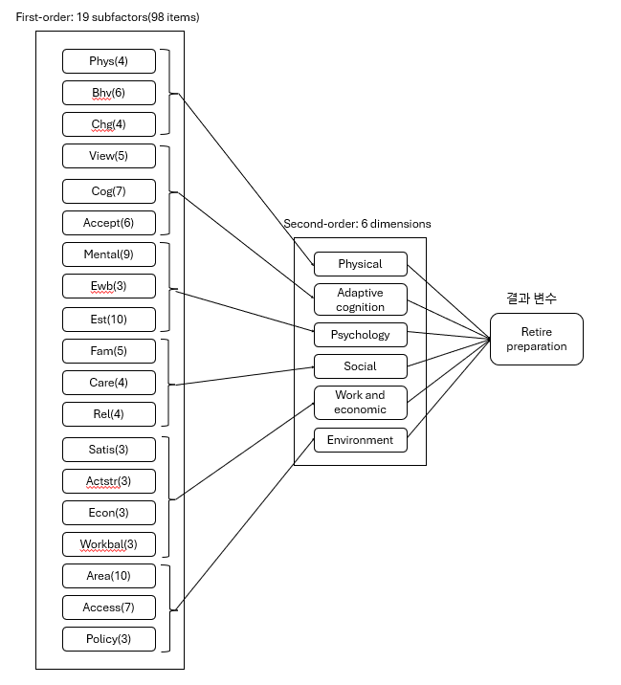
 | 건강행동 | bhv1
 |  | bhv2
 |  | bhv3
 |  | bhv4
 |  | bhv5
 |  | bhv6
 | 생리적변화 | chg1
 |  | chg2
 |  | chg3
 |  | chg4
적응적 인지 차원 | 미래조망 | view1
 |  | view2
 |  | view3
 |  | view4
 |  | view5
 | 인지건강관리 | cog1
 |  | cog2
 |  | cog3
 |  | cog4
 |  | cog5
 |  | cog6
 |  | cog7
 | 사회변화수용 | accept1
 |  | accept2
 |  | accept3
 |  | accept4
 |  | accept5
 |  | accept6
심리적 차원 | 정신건강 | mental1
 |  | mental2
 |  | mental3
 |  | mental4
 |  | mental5
 |  | mental6
 |  | mental7
 |  | mental8
 |  | mental9
 | 정서적웰빙 | ewb1
 |  | ewb2
 |  | ewb3
 | 자아존중감 | est1
 |  | est2
 |  | est3
 |  | est4
 |  | est5
 |  | est6
 |  | est7
 |  | est8
 |  | est9
 |  | est10
사회적 차원 | 가족관계 | fam1
 |  | fam2
 |  | fam3
 |  | fam4
 |  | fam5
 | 돌봄 | care1
 |  | care2
 |  | care3
 |  | care4
 | 사회적관계 | rel2
 |  | rel4
 |  | rel5
 |  | rel6
일과 경제적 차원 | 활동만족 | satis1
 |  | satis2
 |  | satis3
 | 활동스트레스 | actstr1
 |  | actstr2
 |  | actstr3
 | 경제적상황 | econ1
 |  | econ2
 |  | econ3
 | 활동생활균형 | workbal1
 |  | workbal2
 |  | workbal3
환경적 차원 | 주거지역사회 | area1
 |  | area2
 |  | area3
 |  | area4
 |  | area5
 |  | area6
 |  | area7
 |  | area8
 |  | area10
 | 커뮤니티접근성 | access1
 |  | access2
 |  | access3
 |  | access4
 |  | access5
 |  | access6
 |  | access7
 | 정책활용도 | policy1
 |  | policy2
 |  | policy3
베이지안 결과변수 | 은퇴준비 | prep1
 |  | prep2
 |  | prep3
 |  | prep4

